详细规则
 | 自律联盟支线美食系列规则
详细规则 | 1、自律联盟美食支线系列任务有开启条件，通过主线任务解锁（暂定与佣兵任务开启条件相关：10270主线任务） 2、任务通过自律联盟中的5个NPC“伦纳德”“吉拉”“比多猫”“安道夫”“艾赛尔”接取。（任务由这5个NPC发布） 3、任务每天三个时段均可完成一次（早餐时段、午餐时段和晚餐时段，详见后续规划），次数次日0点重置。 4、任务需在每天特定时段才可接取，任务相关按钮特定时段与NPC对话将显示出来，任务按钮将出现在当前随机到任务的NPC处，不在特定时段内按钮不显示。 5、任务按照“星期”和“时段”划分为21个任务池，每个时段接取到的任务均不相同，具体任务从任务池中随机获取。（详细时段与对应任务池见后续规划） 6、每个任务池中可能出现“彩蛋类型任务”和“普通类型任务”，每个任务池优先随机出现彩蛋类型任务，彩蛋类型任务全部完成后，再随机出现普通类型任务。 7、任务属于支线任务类型，彩蛋类型任务只能完成一次，普通类型任务可重复完成，当前身上有任务时，下个任务时段将不会随出任务，任务不可放弃，隔天任务不删除 8、NPC伦纳德处有任务时段内出现的固定选项按钮，将根据不同时段随机出现的任务，弹出不同的对白 9、后续部分任务将增加任务开放条件“自律联盟佣兵等级”，当前可先制作预留（后续部分任务将加入佣兵等级的开启条件） 10、完成整条任务线（任务可能有N个步骤）后可获得任务奖励。（具体奖励规则待定）
详细设计 | NPC伦纳德相关按钮
 | NPC伦纳德按钮选项： 美食那点事（文字可重写） | 详细说明： 1、按钮根据后续规划的时段显示（不在任务规划时段内按钮不显示） 2、点击按钮时，判断当前时段随机到的任务具体为那个NPC身上的哪个任务，显示对应任务的相关提示对白（以伦纳德角度提示对白的方式），若当前时段内没有任何任务，则弹出通用对白 | 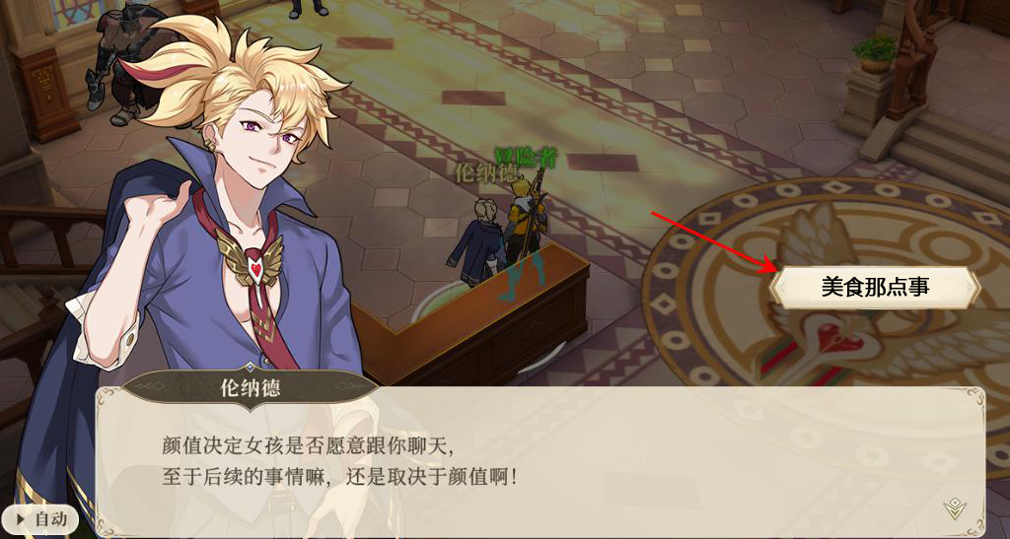
 | 所有任务NPC相关按钮
 | 任务NPC按钮选项： 舌尖上的联盟（文字可重写） | 详细说明： 1、按钮显示规则： ① 当前时间在规划的时段内（不在任务规划时段内按钮不显示） ② 当前时段随机到的任务的发布任务NPC处显示按钮（否则该NPC不显示按钮） ③ 当前时段玩家身上已有美食系列任务或者当前时段任务池没任务，则所有NPC均不显示按钮。 2、点击任务按钮后，则弹出接取任务对白，并且任务按钮消失。 | 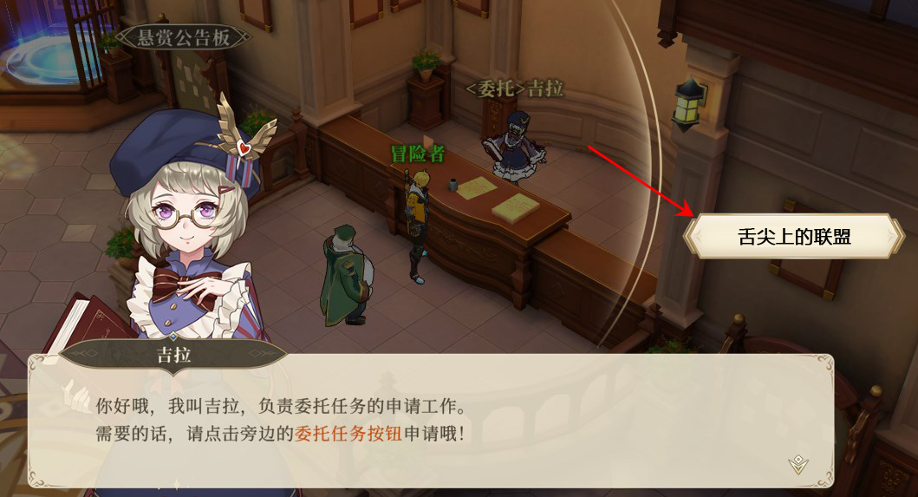
 | 任务随机规则
 | 任务随机分布规则： 每天任务分时段随机 | 详细说明： 1、任务分为早餐时段，午餐时段、以及晚餐时段，三个时段。（具体见后续规划） 2、在不同时段时，将接取到对应时段任务池中的随机一个任务（通过对应NPC接取） 3、任务池中优先随机出现彩蛋型任务，无彩蛋型任务后，再随机出现任意普通型任务 4、部分任务需将增加开启条件，达到条件后，任务将加入到对应时段的任务池当中。（条件：佣兵等级达到N级）

